CARAT. GENERAL
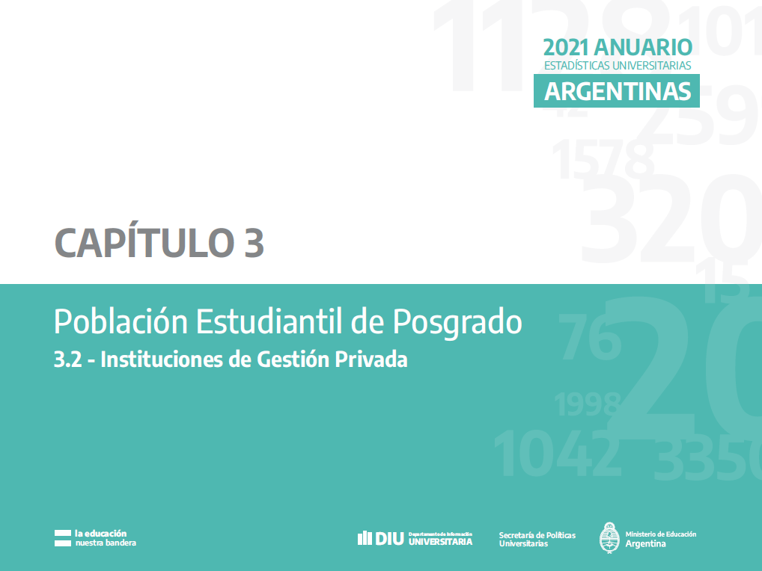

G.3.2.1 al 3
Gráfico 3.2.1 - Estudiantes de títulos de posgrado según rama y tipo de título. Instituciones de gestión privada e internacional. Año 2021 |  |  |  |  |  |  |  |  |  |  |  |  | ver líneas de ejes de gráficos. Verificar que sea igual a pregrado y grado

 | Doctorado | Maestría | Especialización
Ciencias Aplicadas | 195 | 917 | 1,342
Ciencias Básicas | 0 | 178 | 47
Ciencias de la Salud |  |  | 1
Ciencias Humanas | 1,357 | 2,189 | 5,304
Ciencias Sociales | 1,914 | 17,644 | 5,653
 |  |  |  |  |  |  |  |  |  |  |  |  |  | Doctorado | Maestría | Especialización
 |  |  |  |  |  |  |  |  |  |  |  |  | Ciencias Aplicadas | 195 | 917 | 1,342
 |  |  |  |  |  |  |  |  |  |  |  |  | Ciencias Básicas | 0 | 178 | 47
 |  |  |  |  |  |  |  |  |  |  |  |  | Ciencias de la Salud |  |  | 1
 |  |  |  |  |  |  |  |  |  |  |  |  | Ciencias Humanas | 1,357 | 2,189 | 5,304
 |  |  |  |  |  |  |  |  |  |  |  |  | Ciencias Sociales | 1,914 | 17,644 | 5,653

Fuente: Departamento de Información Universitaria - SPU

Gráfico 3.2.2 - Nuevas/os Inscriptas/os de títulos de posgrado según rama y tipo de título. Instituciones de gestión privada e internacional. Año 2021
 | Doctorado | Maestría | Especialización
Ciencias Aplicadas | 33 | 368 | 662
Ciencias Básicas | 0 | 46 | 9
Ciencias de la Salud |  |  | 1
Ciencias Humanas | 450 | 708 | 2,307
Ciencias Sociales | 562 | 5,962 | 2,424

 |  |  |  |  |  |  |  |  |  |  |  |  |  | Doctorado | Maestría | Especialización
 |  |  |  |  |  |  |  |  |  |  |  |  | Ciencias Aplicadas | 33 | 368 | 662
 |  |  |  |  |  |  |  |  |  |  |  |  | Ciencias Básicas | 0 | 46 | 9
 |  |  |  |  |  |  |  |  |  |  |  |  | Ciencias de la Salud |  |  | 1
 |  |  |  |  |  |  |  |  |  |  |  |  | Ciencias Humanas | 450 | 708 | 2,307
 |  |  |  |  |  |  |  |  |  |  |  |  | Ciencias Sociales | 562 | 5,962 | 2,424

Fuente: Departamento de Información Universitaria - SPU

Gráfico 3.2.3 - Egresadas/os de títulos de posgrado según rama y tipo de título. Instituciones de gestión privada e internacional. Año 2021

 | Doctorado | Maestría | Especialización
Ciencias Aplicadas | 14 | 50 | 119
Ciencias Básicas | 0 | 4 | 20
Ciencias de la Salud |  |  | 1
Ciencias Humanas | 65 | 164 | 1,892
Ciencias Sociales | 102 | 1,954 | 1,377

 |  |  |  |  |  |  |  |  |  |  |  |  |  | Doctorado | Maestría | Especialización
 |  |  |  |  |  |  |  |  |  |  |  |  | Ciencias Aplicadas | 14 | 50 | 119
 |  |  |  |  |  |  |  |  |  |  |  |  | Ciencias Básicas | 0 | 4 | 20
 |  |  |  |  |  |  |  |  |  |  |  |  | Ciencias de la Salud |  |  | 1
 |  |  |  |  |  |  |  |  |  |  |  |  | Ciencias Humanas | 65 | 164 | 1,892
 |  |  |  |  |  |  |  |  |  |  |  |  | Ciencias Sociales | 102 | 1,954 | 1,377

Fuente: Departamento de Información Universitaria - SPU

Gestion privada
Rama y Disciplina | Estudiantes |  |  |  | Nuevas/os Inscriptas/os |  |  |  | Egresadas/os
 | Total | Doctorado | Maestría | Especialización | Total | Doctorado | Maestría | Especialización | Total | Doctorado | Maestría | Especialización
Total Instituciones Privadas | 39,171 | 4,531 | 21,382 | 13,258 | 13,341 | 1,265 | 7,252 | 4,824 | 4,636 | 202 | 2,196 | 2,238
Ciencias Aplicadas | 2,422 | 195 | 917 | 1,310 | 1,053 | 33 | 368 | 652 | 177 | 14 | 50 | 113
Arquitectura y Diseño | 357 | 128 | 197 | 32 | 80 | 11 | 49 | 20 | 32 | 11 | 18 | 3
Bioquímica y Farmacia | 410 | 6 | 51 | 353 | 176 | 0 | 12 | 164 | 39 | 1 | 0 | 38 |  |  |  | =
Ciencias Agropecuarias | 163 | 18 | 16 | 129 | 61 | 4 | 0 | 57 | 45 | 1 | 2 | 42
Industrias | 179 |  | 1 | 178 | 68 |  | 0 | 68 | 17 |  | 0 | 17
Informática | 688 | 31 | 407 | 250 | 376 | 14 | 182 | 180 | 16 | 0 | 14 | 2
Ingeniería | 581 | 12 | 227 | 342 | 264 | 4 | 116 | 144 | 27 | 1 | 16 | 10
Otras Ciencias Aplicadas | 44 |  | 18 | 26 | 28 |  | 9 | 19 | 1 |  | 0 | 1
Ciencias Básicas | 225 | 0 | 178 | 47 | 55 | 0 | 46 | 9 | 24 | 0 | 4 | 20
Biología | 225 | 0 | 178 | 47 | 55 | 0 | 46 | 9 | 24 | 0 | 4 | 20
Ciencias de la Salud | 8,977 | 1,188 | 2,206 | 5,583 | 2,726 | 257 | 746 | 1,723 | 1,168 | 38 | 200 | 930
Medicina | 5,618 | 808 | 1,557 | 3,253 | 1,601 | 141 | 543 | 917 | 778 | 14 | 128 | 636
Odontología | 1,014 | 0 | 13 | 1,001 | 251 | 0 | 0 | 251 | 138 | 0 | 0 | 138
Paramédicas y Auxiliares de la Medicina | 1,662 | 85 | 424 | 1,153 | 609 | 34 | 112 | 463 | 208 | 0 | 65 | 143
Salud Pública | 444 | 295 | 99 | 50 | 157 | 82 | 57 | 18 | 35 | 24 | 5 | 6
Sanidad | 207 |  | 113 | 94 | 90 |  | 34 | 56 | 8 |  | 2 | 6
Veterinaria | 32 |  |  | 32 | 18 |  |  | 18 | 1 |  |  | 1
Ciencias Humanas | 5,267 | 1,357 | 1,777 | 2,133 | 1,884 | 450 | 641 | 793 | 550 | 65 | 128 | 357
Artes | 48 | 0 | 31 | 17 | 21 | 0 | 18 | 3 | 6 | 0 | 2 | 4
Educación | 2,380 | 560 | 769 | 1,051 | 898 | 186 | 279 | 433 | 264 | 14 | 75 | 175
Filosofía | 46 | 30 | 16 |  | 24 | 21 | 3 |  | 5 | 2 | 3
Historia | 264 | 123 | 80 | 61 | 35 | 14 | 9 | 12 | 10 | 4 | 5 | 1
Letras e Idiomas | 87 | 20 | 32 | 35 | 61 | 11 | 29 | 21 | 6 | 1 | 4 | 1
Psicología | 2,259 | 556 | 765 | 938 | 749 | 171 | 276 | 302 | 256 | 43 | 37 | 176
Teología | 183 | 68 | 84 | 31 | 96 | 47 | 27 | 22 | 3 | 1 | 2 | 0
Ciencias Sociales | 22,280 | 1,791 | 16,304 | 4,185 | 7,623 | 525 | 5,451 | 1,647 | 2,717 | 85 | 1,814 | 818
Ciencias de la Información y de la Comunicación | 738 | 3 | 703 | 32 | 263 | 0 | 252 | 11 | 70 | 0 | 67 | 3
Ciencias Políticas, Relaciones Internacionales y Diplomacia | 1,370 | 250 | 1,087 | 33 | 383 | 49 | 312 | 22 | 168 | 8 | 158 | 2
Demografía y Geografía | 71 | 58 | 13 |  | 8 | 8 | 0 |  | 5 | 5 | 0
Derecho | 6,455 | 1,201 | 2,687 | 2,567 | 2,310 | 399 | 1,004 | 907 | 925 | 50 | 319 | 556
Economía y Administración | 12,811 | 248 | 11,326 | 1,237 | 4,346 | 58 | 3,716 | 572 | 1,429 | 20 | 1,231 | 178
Otras Ciencias Sociales | 237 |  | 223 | 14 | 55 |  | 55 | 0 | 11 |  | 9 | 2
Relaciones Institucionales y Humanas | 287 |  | 130 | 157 | 129 |  | 50 | 79 | 40 |  | 21 | 19
Sociología, Antropología y Servicio Social | 311 | 31 | 135 | 145 | 129 | 11 | 62 | 56 | 69 | 2 | 9 | 58

Gestion internacional
Rama y Disciplina | Estudiantes |  |  |  | Nuevas/os Inscriptas/os |  |  |  | Egresadas/os
 | Total | Doctorado | Maestría | Especialización | Total | Doctorado | Maestría | Especialización | Total | Doctorado | Maestría | Especialización
Total | 6,547 | 123 | 1,752 | 4,672 | 2,917 | 37 | 578 | 2,302 | 2,294 | 17 | 176 | 2,101
Ciencias Aplicadas | 32 |  |  | 32 | 10 |  |  | 10 | 6 |  |  | 6
Ciencias del Suelo | 32 |  |  | 32 | 10 |  |  | 10 | 6 |  |  | 6
Ciencias de la Salud | 1 |  |  | 1 | 1 |  |  | 1 | 1 |  |  | 1
Paramédicas y Auxiliares de la Medicina | 1 |  |  | 1 | 1 |  |  | 1 | 1 |  |  | 1
Ciencias Humanas | 3,583 |  | 412 | 3,171 | 1,581 |  | 67 | 1,514 | 1,571 |  | 36 | 1,535
Educación | 3,068 |  | 136 | 2,932 | 1,436 |  | 23 | 1,413 | 1,502 |  | 32 | 1,470
Filosofía | 150 |  |  | 150 | 41 |  |  | 41 | 55 |  |  | 55
Letras e Idiomas | 89 |  |  | 89 | 60 |  |  | 60 | 10 |  |  | 10
Psicología | 276 |  | 276 |  | 44 |  | 44 |  | 4 |  | 4
Ciencias Sociales | 2,931 | 123 | 1,340 | 1,468 | 1,325 | 37 | 511 | 777 | 716 | 17 | 140 | 559
Ciencias de la Información y de la Comunicación | 65 |  |  | 65 | 55 |  |  | 55 | 22 |  |  | 22
Ciencias Políticas, Relaciones Internacionales y Diplomacia | 779 |  | 551 | 228 | 219 |  | 169 | 50 | 207 |  | 37 | 170
Derecho | 236 |  | 149 | 87 | 92 |  | 54 | 38 | 38 |  | 10 | 28
Economía y Administración | 279 |  | 117 | 162 | 149 |  | 30 | 119 | 98 |  | 18 | 80
Relaciones Institucionales y Humanas | 67 |  | 40 | 27 | 28 |  | 11 | 17 | 16 |  | 3 | 13
Sociología, Antropología y Servicio Social | 1505 | 123 | 483 | 899 | 782 | 37 | 247 | 498 | 335 | 17 | 72 | 246

 | Estudiantes |  |  |  | Nuevas/os Inscriptas/os |  |  |  | Egresadas/os
Privada | Total | Doctorado | Maestría | Especialización | Total | Doctorado | Maestría | Especialización | Total | Doctorado | Maestría | Especialización
Ciencias Aplicadas | 2,454 | 195 | 917 | 1,342 | 1,063 | 33 | 368 | 662 | 183 | 14 | 50 | 119
Ciencias Básicas | 225 | 0 | 178 | 47 | 55 | 0 | 46 | 9 | 24 | 0 | 4 | 20
Ciencias de la Salud | 1 |  |  | 1 | 1 |  |  | 1 | 1 |  |  | 1
Ciencias Humanas | 8,850 | 1,357 | 2,189 | 5,304 | 3,465 | 450 | 708 | 2,307 | 2,121 | 65 | 164 | 1,892
Ciencias Sociales | 25,211 | 1,914 | 17,644 | 5,653 | 8,948 | 562 | 5,962 | 2,424 | 3,433 | 102 | 1,954 | 1,377

G.3.2.4 al 6
Gráfico 3.2.4 - Estudiantes de títulos de posgrado por tipo de título según región CPRES. Instituciones de gestión privada e internacional. Año 2021
 | Doctorado | Maestría | Especialización
Región Bonaerense | 0 | 102 | 225
Región Centro | 1,179 | 2,097 | 2,313
Región Metropolitana | 3,160 | 19,765 | 13,541
Región Noreste | 19 | 30 | 377
Región Noroeste |  | 453 | 701
Región Nuevo Cuyo | 296 | 671 | 773
Región Sur | 0 | 16 | 0

 |  |  |  |  |  |  |  |  |  |  |  |  |  |  | Doctorado | Maestría | Especialización
 |  |  |  |  |  |  |  |  |  |  |  |  |  | Región Bonaerense | 0 | 111 | 174
 |  |  |  |  |  |  |  |  |  |  |  |  |  | Región Bonaerense | 0 | 102 | 225
 |  |  |  |  |  |  |  |  |  |  |  |  |  | Región Centro | 1,179 | 2,097 | 2,313
 |  |  |  |  |  |  |  |  |  |  |  |  |  | Región Metropolitana | 3,160 | 19,765 | 13,541
 |  |  |  |  |  |  |  |  |  |  |  |  |  | Región Noreste | 19 | 30 | 377
 |  |  |  |  |  |  |  |  |  |  |  |  |  | Región Noroeste |  | 453 | 701
 |  |  |  |  |  |  |  |  |  |  |  |  |  | Región Nuevo Cuyo | 296 | 671 | 773
 |  |  |  |  |  |  |  |  |  |  |  |  |  | Región Sur | 0 | 16 | 0

Fuente: Departamento de Información Universitaria - SPU

Gráfico 3.2.5 - Nuevas/os inscriptas/os de títulos de posgrado por tipo de título según región CPRES. Instituciones de gestión privada e internacional. Año 2021

 | Doctorado | Maestría | Especialización
Región Bonaerense | 0 | 25 | 111
Región Centro | 178 | 766 | 739
Región Metropolitana | 1,013 | 6,644 | 5,493
Región Noreste | 0 | 1 | 182
Región Noroeste |  | 145 | 326
Región Nuevo Cuyo | 111 | 244 | 275
Región Sur | 0 | 5 | 0

 |  |  |  |  |  |  |  |  |  |  |  |  |  | Etiquetas de fila | Doctorado | Maestría | Especialización
 |  |  |  |  |  |  |  |  |  |  |  |  |  | Región Bonaerense | 0 | 25 | 111
 |  |  |  |  |  |  |  |  |  |  |  |  |  | Región Centro | 178 | 766 | 739
 |  |  |  |  |  |  |  |  |  |  |  |  |  | Región Metropolitana | 1,013 | 6,644 | 5,493
 |  |  |  |  |  |  |  |  |  |  |  |  |  | Región Noreste | 0 | 1 | 182
 |  |  |  |  |  |  |  |  |  |  |  |  |  | Región Noroeste |  | 145 | 326
 |  |  |  |  |  |  |  |  |  |  |  |  |  | Región Nuevo Cuyo | 111 | 244 | 275
 |  |  |  |  |  |  |  |  |  |  |  |  |  | Región Sur | 0 | 5 | 0

Fuente: Departamento de Información Universitaria - SPU

Gráfico 3.2.6 - Egresadas/os de títulos de posgrado por tipo de título según región CPRES. Instituciones de gestión privada e internacional. Año 2021

 | Doctorado | Maestría | Especialización
Región Bonaerense | 0 | 3 | 28
Región Centro | 27 | 230 | 298
Región Metropolitana | 174 | 2,045 | 3,632
Región Noreste | 0 | 0 | 54
Región Noroeste |  | 12 | 32
Región Nuevo Cuyo | 18 | 82 | 295
Región Sur | 0 | 0 | 0

 |  |  |  |  |  |  |  |  |  |  |  |  |  | Doctorado | Maestría | Especialización
 |  |  |  |  |  |  |  |  |  |  |  |  | Región Bonaerense | 0 | 3 | 28
 |  |  |  |  |  |  |  |  |  |  |  |  | Región Centro | 27 | 230 | 298
 |  |  |  |  |  |  |  |  |  |  |  |  | Región Metropolitana | 174 | 2,045 | 3,632
 |  |  |  |  |  |  |  |  |  |  |  |  | Región Noreste | 0 | 0 | 54
 |  |  |  |  |  |  |  |  |  |  |  |  | Región Noroeste |  | 12 | 32
 |  |  |  |  |  |  |  |  |  |  |  |  | Región Nuevo Cuyo | 18 | 82 | 295
 |  |  |  |  |  |  |  |  |  |  |  |  | Región Sur | 0 | 0 | 0

Fuente: Departamento de Información Universitaria - SPU

Privada | Estudiantes |  |  |  | Nuevos inscriptos |  |  |  | Egresados
Región CPRES / Rama de estudio | Total | Doctorado | Maestría | Especialización | Total general | Doctorado | Maestría | Especialización | Total general | Doctorado | Maestría | Especialización
Total | 39,171 | 4,531 | 21,382 | 13,258 | 13,341 | 1,265 | 7,252 | 4,824 | 4,636 | 202 | 2,196 | 2,238
Región Bonaerense | 327 | 0 | 102 | 225 | 136 | 0 | 25 | 111 | 31 | 0 | 3 | 28
Ciencias Aplicadas | 27 |  | 0 | 27 | 27 |  | 0 | 27 | 0 |  | 0 | 0
Ciencias de la Salud | 28 |  |  | 28 | 12 |  |  | 12 | 5 |  |  | 5
Ciencias Humanas | 44 | 0 |  | 44 | 22 | 0 |  | 22 | 4 | 0 |  | 4
Ciencias Sociales | 228 | 0 | 102 | 126 | 75 | 0 | 25 | 50 | 22 | 0 | 3 | 19
Región Centro | 5,589 | 1,179 | 2,097 | 2,313 | 1,683 | 178 | 766 | 739 | 555 | 27 | 230 | 298
Ciencias Aplicadas | 445 | 25 | 92 | 328 | 151 | 4 | 30 | 117 | 83 | 3 | 11 | 69
Ciencias Básicas | 4 |  | 0 | 4 | 1 |  | 0 | 1 | 2 |  | 0 | 2
Ciencias de la Salud | 1,906 | 711 | 167 | 1,028 | 347 | 94 | 30 | 223 | 139 | 13 | 13 | 113
Ciencias Humanas | 714 | 237 | 380 | 97 | 210 | 36 | 145 | 29 | 34 | 4 | 18 | 12
Ciencias Sociales | 2,520 | 206 | 1,458 | 856 | 974 | 44 | 561 | 369 | 297 | 7 | 188 | 102
Región Metropolitana | 29,919 | 3,037 | 18,013 | 8,869 | 10,233 | 976 | 6,066 | 3,191 | 3,557 | 157 | 1,869 | 1,531
Ciencias Aplicadas | 1,724 | 154 | 800 | 770 | 736 | 27 | 331 | 378 | 84 | 9 | 37 | 38
Ciencias Básicas | 130 | 0 | 100 | 30 | 28 | 0 | 28 | 0 | 21 | 0 | 4 | 17
Ciencias de la Salud | 6,938 | 471 | 1,973 | 4,494 | 2,318 | 157 | 692 | 1,469 | 1,022 | 25 | 186 | 811
Ciencias Humanas | 3,852 | 1,072 | 1,232 | 1,548 | 1,357 | 378 | 439 | 540 | 439 | 56 | 106 | 277
...

